Planilha1
Relatório de Modelagem
Treino realizado com 22% dos dados, de um total de 22.700 registros positivos e negativos

 | CURVA ROC

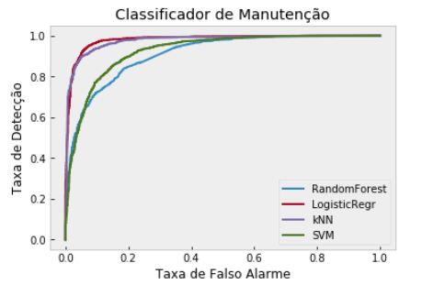

 | CLASSIFICAÇÃO GERAL

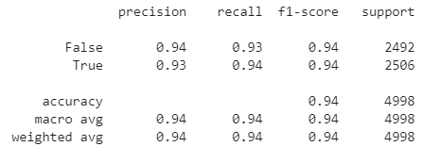

 | Matriz de Confusão

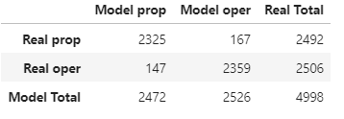

 | Distribuição de Probabilidades do Modelo com Regressão Logistica

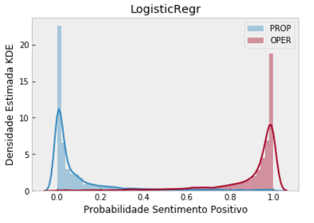

 | Exportação do Resultado

